4.学会参加申請書
4.学会参加申請書(旧「学会参加及び出張申請書」)

学会参加申請書とは
■（何） 学会への参加を申請する書類

■（なぜ） 学会への参加目的を明確にし、必要性の有無を確認する為。
参加人数の把握をする為

■（いつ） 提出期限内

■(誰が) 学会参加希望者

活用方法

❶
❷

❸

❹

❶

❷
実際に学会に参加する日程を明記してください。前泊日は記入しない。
該当する項目にレ点をし、日付を明記してください。
日帰りの場合は記入不要です。
例）学会参加は10/13-14(13日宿泊) 早朝打合せの為、10/12前泊の場合は・・・・

❸
❹
公共交通機関を利用してください。
施設名・販売（予定）器械・売上金額・粗利・売上予定時期などを
具体的に明記してください
この申請書が学会への参加を申請するものです。
勤怠の申請には別途勤怠システムTimePro-VGの申請をお願い致します。
出張届：宿泊した場合。自分の所属の圏外への出張の場合。
休日出勤届(手当)/(振休)：土日祝日に参加した場合。
・就業時間4時間以上→”1日休出”
・ 〃 未満→”半日休出” ※移動時間は含みません。

小払精算時には
『学会参加申請書』とTimePro-VGで承認済の『出張届』を添付してください。

学会参加申請書
前泊
所属 | RM |  |  | 氏名
学会名 |  |  |  |  | 会場名
参加期間 | 20YY/MM/DD |  |  | ～ | 20YY/MM/DD
後泊
宿泊
宿泊日確認 |  |  | 20YY/MM/DD |  |  |  | 20YY/MM/DD

入力の仕方は・・・・(西暦)20●●/月/日
交通手段
申請理由 |  | ※施設名・販売（予定）器械・売上金額・粗利・売上予定時期など具体的に明記すること

承認印 | 所長 | マネージャー | 社長
 |  |  |  |  |  | 承認 | 印

 |  |  |  |  |  | 営業サポート宛

4-2.学会報告書
学会報告書

学会報告書とは
■(何） 学会での商談内容や、新たに得た情報を報告する書類

■(なぜ） 器械案件の進捗を上司が把握し、円滑なクロージングにつなげる為
学会(主に器械展示会場)で得た情報を共有し、営業活動へ活かす為

■(いつ） 学会参加後、提出期限内に提出

■(誰が) 学会参加者

提出期限は学会の都度、
『Chatter』で本社から連絡します
注意事項
・提出期限内にマネージャー経由で本社着

学会報告書(1/2) と 学会報告書(2/2)
・学会報告書は2枚合わせて提出

記入内容
ｱﾙｺﾝ
ﾄﾌﾟｺﾝ
○○ﾒﾃﾞｨｶﾙ
会社(商品)別 に記入

○○病院○○Dr
△△ｸﾘﾆｯｸ△△Dr
□□大学附属病院□□Dr

先生別 に記入

「メーカー・ディーラー情報/商品情報」について
写真添付等で枠に収まらない場合…

①学会報告書に「別紙参照」と記入

別紙参照

この場合、内容はここには
書かず、別紙にまとめて下さい

②Word/Excel/PowerPoint に内容を記入し、学会報告書に添付
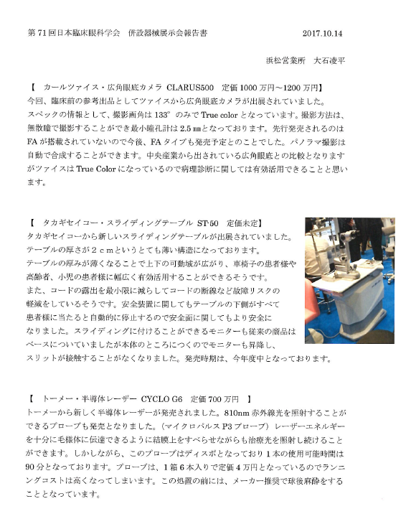
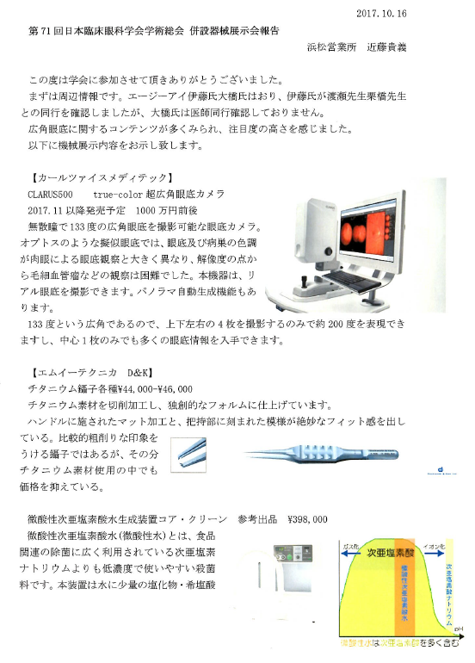
例1
例2

カタログやＨＰ画像を挿入した例

学会会場での写真を挿入した例

写真があると、『より』情報を共有しやすいです
余裕のある方の実践を期待しています！

